オンライン
児童個人票

フリガナ |  |  |  |  | 年 | 組 | 番号 | 学級担任名
児童氏名 |  |  |  |  | 1年 |  |  |  |  | 1年 | 1組 | 1
 |  |  |  |  |  |  |  |  |  | 2年 | 2組 | 2
 |  |  |  |  | 2年 |  |  |  |  | 3年 | 3組 | 3
 |  |  |  |  |  |  |  |  |  | 4年 | 4組 | 4 | 幼稚園
生年月日 |  |  |  |  | 3年 |  |  |  |  | 5年 | 5組 | 5 | 保育園
 |  |  |  |  |  |  |  |  |  | 6年 | 6組 | 6
フリガナ |  |  |  |  | 4年 |  |  |  |  |  | 7組 | 7
 |  |  |  |  |  |  |  |  |  |  | 8組 | 8
保護者氏名 |  |  |  |  | 5年 |  |  |  |  |  |  | 9
 |  |  |  |  |  |  |  |  |  |  |  | 10
 |  |  |  |  | 6年 |  |  |  |  |  |  | 11
 |  |  |  |  |  |  |  |  |  |  |  | 12
現住所 |  |  |  |  |  |  |  |  |  |  |  | 13
〒 川崎市高津区
緊急連絡先 | 緊急時の連絡先名 |  |  |  | 優先順 | 児童との関係 |  | 電話番号 |  |  |  | 14
 |  |  |  |  | 1 |  |  |  |  |  |  | 15
 |  |  |  |  | 2 |  |  |  |  |  |  | 16
 |  |  |  |  | 3 |  |  |  |  |  |  | 17
 |  |  |  |  | 4 |  |  |  |  |  |  | 18
家族 | 氏名 |  |  |  | 児童との続柄 |  | 本校在学年・級 |  | 同居等 |  |  | 19
 |  |  |  |  |  |  |  |  |  |  |  | 20
 |  |  |  |  |  |  |  |  |  |  |  | 21
 |  |  |  |  |  |  |  |  |  |  |  | 22
 |  |  |  |  |  |  |  |  |  |  |  | 23
 |  |  |  |  |  |  |  |  |  |  |  | 24
 |  |  |  |  |  |  |  |  |  |  |  | 25
 |  |  |  |  |  |  |  |  |  |  |  | 26
 |  |  |  |  |  |  |  |  |  |  |  | 27
 |  |  |  |  |  |  |  |  |  |  |  | 28
幼稚園・保育園 |  | 名称 |  | 入園年月日（20＊＊/＊＊/＊＊） |  |  |  | 卒園年月日（20＊＊/＊＊/＊＊） |  |  |  | 29
 |  |  |  |  |  |  | ~ |  |  |  |  | 30
欠席時に連絡できる児童 |  | 年 | 組 | 児童名
 |  |  |  |  |  |  |  |  |  |  |  | 31
教育方針、健康問題など |  |  |  |  |  |  |  |  |  |  |  | 32
 |  |  |  |  |  |  |  |  |  |  |  | 33
学校から家までの略図
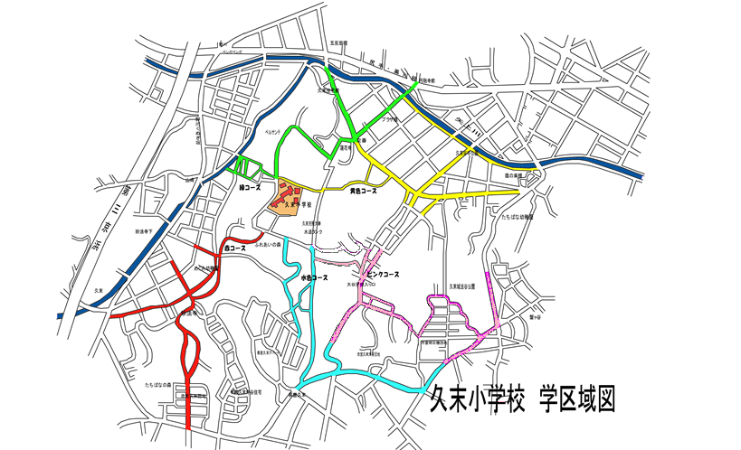

自宅周辺詳細図

児童氏名

 | ●引き取り者名簿

 | 第一引き取り者 | 保護者引取者 |  | （保護者の方はすべてお書きください）
 | 引き取り者 |  | 続柄 | 住所 |  |  |  | 電話番号

 | 第二引き取り者 | ※児童との関係記入例（祖父母、友達の母〇年○組、高校生姉 等）
 | 引き取り者氏名 |  | 続柄 | 住所 |  |  |  | 電話番号
 | ①
 | ②
 | ③

